TSK-Tài khoản user
Tài khoản user
Phân hệ - Tài sản khác
Workflow
 | 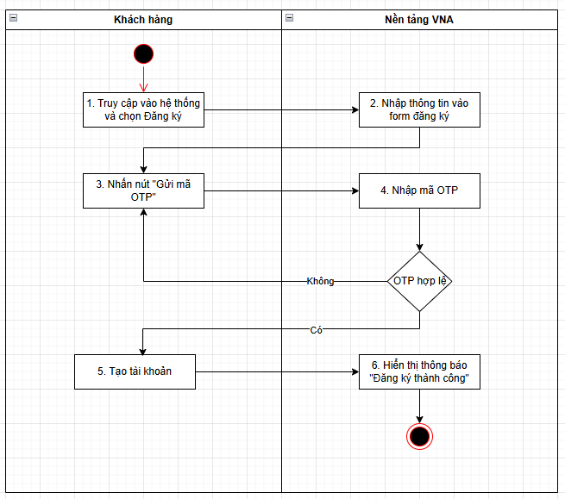

Kịch bản demo
STT | Chức năng | Bước thực hiện | Role | Input | Output | Thiết bị mobile/ web | Dữ liệu test | Kết quả nghiệm thu (Đạt/Không đạt) | Ghi chú
1 | Đăng ký tài khoản cá nhân bằng số điện thoại/email
 |  | Điển thông tin vào form đăng ký | Khách hàng | - Dùng sđt để đăng ký | - Gửi OTP qua SMS/Zalo ( hiện tại gửi SMS trước, khoảng 10s sau cũng gửi vào zalo, 2 otp này giống nhau) | web | 0969869746 | None
 |  | Điển thông tin vào form đăng ký | Khách hàng | - Dùng email để đăng ký | - Gửi OTP qua Email |  | nthoai2401@gmail.com | None
 |  | Nhập thông tin OTP | Khách hàng | - Mã OTP | Thành công: - Lưu thông tin tài khoản vào hệ thống - Giao diện trở về màn đăng ký Thất bại: - Thông báo mã OTP không hợp lệ | web | 0969869746/nthoai2401@gmail.com | None
 |  | Đăng ký tài khoản | Khách hàng | - Dùng sđt để đăng ký | - Thành công: - Lưu thông tin tài khoản vào hệ thống - Giao diện trở về màn đăng nhập Giao diện đăng nhập đăng nhập cá nhân bao gồm các thông tin: + Số điện thoại/ Email + Mật khẩu + Button Đăng nhập + Button Quên mật khẩu + Button Đăng ký + Button login nhanh bằng Google, VNeID Thất bại: - Thông báo mã OTP không hợp lệ | mobile | 0366624918/phuong306204@gmail.com | None
 |  | Đăng ký tài khoản | Khách hàng | - Dùng sđt để đăng ký | - Thành công: - Lưu thông tin tài khoản vào hệ thống - Giao diện trở về màn đăng nhập Giao diện đăng nhập cá nhân bao gồm các thông tin: + Số điện thoại/Email + Mật khẩu + Button Đăng nhập + Button Quên mật khẩu + Button Đăng ký + Button login nhanh bằng Google, VNeID, Apple Thất bại: - Thông báo mã OTP không hợp lệ | app | 0366624918/phuong306204@gmail.com | None
2 | Đăng nhập tài khoản cá nhân
 |  | Điền thông tin vào form đăng nhập | Khách hàng | - Thông tin tài khoản | Thành công: - Hệ thống lấy được thông tin profile - Giao diện trở về trang chủ, trang chủ bao gồm các thông tin sau: + Menu trang chủ: Danh mục đấu giá, Phòng đấu giá, Thông báo & Tin tức,Về chúng tôi +Khối tìm kiếm tài sản + Khối đề xuất cho bạn + Khối tài sản nổi bật: + Hướng dẫn tham gia đấu giá + Thông báo đấu giá + Menu tài khoản: Thông tin cá nhân, giỏ hàng, cuộc đấu giá yêu thích,... Thất bại: - Hiển thị thông báo lỗi | web |  | None
 |  | Điền thông tin vào form đăng nhập | Khách hàng | - Thông tin tài khoản | Thành công: - Hệ thống lấy được thông tin profile - Giao diện trở về trang chủ, trang chủ bao gồm các thông tin sau: + Chọn phân hệ +Khối tìm kiếm tài sản + Thông tin: về chúng tôi, hướng dẫn, tin tức + Danh sách các cuộc đang đấu + Danh sách tài sản sắp đấu giá + Thông báo +Menu trang chủ: Trang chủ, Tài sản, Phòng đấu, Giỏ hàng, Tài khoản - Xem thông tin cá nhân vàquản lý đấu giá tại mục Tài khoản Thất bại: - Hiển thị thông báo lỗi | app |  | None
 |  | Điền thông tin vào form đăng nhập | Khách hàng | - Thông tin tài khoản | Thành công: - Hệ thống lấy được thông tin profile - Giao diện trở về trang chủ, trang chủ bao gồm các thông tin sau: + Menu trang chủ: Danh mục đấu giá, Phòng đấu giá, Thông báo & Tin tức,Về chúng tôi +Khối tìm kiếm tài sản + Khối đề xuất cho bạn + Khối tài sản nổi bật: + Hướng dẫn tham gia đấu giá + Thông báo đấu giá + Menu tài khoản: Thông tin cá nhân, giỏ hàng, cuộc đấu giá yêu thích,... Thất bại: - Hiển thị thông báo lỗi | mobile |  | None
3 | Đăng nhập bằng tài khoản Google
 |  | - Click vào icon Google trên giao diện đăng ký/đăng nhập - Xác nhận đăng nhập trên giao diện google | Khách hàng | - Tài khoản google | - Hệ thống lấy được thông tin profile - Giao diện trở về trang chủ, trang chủ bao gồm các thông tin sau: + Menu trang chủ: Danh mục đấu giá, Phòng đấu giá, Thông báo & Tin tức,Về chúng tôi +Khối tìm kiếm tài sản + Khối đề xuất cho bạn + Khối tài sản nổi bật: + Hướng dẫn tham gia đấu giá + Thông báo đấu giá + Menu tài khoản: Thông tin cá nhân, giỏ hàng, cuộc đấu giá yêu thích,... | web |  | None
4 | Đăng nhập bằng tài khoản VNeID
 |  | - Click vào icon VNeID trên giao diện đăng ký/đăng nhập - Xác nhận chia sẻ thông tin trên app VNeID | Khách hàng | - Tài khoản VNeID | - Hệ thống lấy được thông tin profile - Giao diện trở về trang chủ, trang chủ bao gồm các thông tin sau: + Menu trang chủ: Danh mục đấu giá, Phòng đấu giá, Thông báo & Tin tức,Về chúng tôi +Khối tìm kiếm tài sản + Khối đề xuất cho bạn + Khối tài sản nổi bật: + Hướng dẫn tham gia đấu giá + Thông báo đấu giá + Menu tài khoản: Thông tin cá nhân, giỏ hàng, cuộc đấu giá yêu thích,... | web |  | None
5 | Đăng ký tài khoản doanh nghiệp bằng số điện thoại/email
 |  | Điển thông tin vào form đăng ký | Khách hàng | - Thông tin tài khoản - Đăng ký bằng số điện thoại | - Gửi OTP qua SMS/Zalo ( hiện tại gửi SMS trước, khoảng 10s sau cũng gửi vào zalo, 2 otp này giống nhau) | web | mst: 0110004536 sđt: 0989131493 | None
 |  | Điển thông tin vào form đăng ký | Khách hàng | - Thông tin tài khoản - Đăng ký bằng email | - Gửi OTP qua Email |  | email: lappham1408@gmail.com | None
 |  | Nhập thông tin OTP | Khách hàng | - Mã OTP | Thành công: - Lưu thông tin tài khoản vào hệ thống - Giao diện trở về màn đăng nhập Thất bại: - Thông báo mã OTP không hợp lệ | web |  | None
 |  | Đăng ký tài khoản | Khách hàng | - Dùng mã số thuế | - Thành công: - Lưu thông tin tài khoản vào hệ thống - Giao diện trở về màn đăng nhập Giao diện đăng nhập bao gồm các thông tin: + Mã số thuế + Mật khẩu + Button Đăng nhập + Button Quên mật khẩu + Button Đăng ký Thất bại: - Thông báo mã OTP không hợp lệ | web |  | None
 |  | Đăng ký tài khoản | Khách hàng | - Dùng mã số thuế | - Thành công: - Lưu thông tin tài khoản vào hệ thống - Giao diện trở về màn đăng nhập Giao diện đăng nhập bao gồm các thông tin: + Mã số thuế + Mật khẩu + Button Đăng nhập + Button Quên mật khẩu + Button Đăng ký Thất bại: - Thông báo mã OTP không hợp lệ | app |  | None
 |  | Đăng ký tài khoản | Khách hàng | - Dùng mã số thuế | - Thành công: - Lưu thông tin tài khoản vào hệ thống - Giao diện trở về màn đăng nhập Giao diện đăng nhập bao gồm các thông tin: + Mã số thuế + Mật khẩu + Button Đăng nhập + Button Quên mật khẩu + Button Đăng ký Thất bại: - Thông báo mã OTP không hợp lệ | mobile |  | None
6 | Đăng nhập tài khoản doanh nghiệp
 |  | Điền thông tin vào form đăng nhập | Khách hàng | - Thông tin tài khoản | Thành công: - Hệ thống lấy được thông tin profile - Giao diện trở về trang chủ, trang chủ bao gồm các thông tin sau: + Menu trang chủ: Danh mục đấu giá, Phòng đấu giá, Thông báo & Tin tức,Về chúng tôi +Khối tìm kiếm tài sản + Khối đề xuất cho bạn + Khối tài sản nổi bật: + Hướng dẫn tham gia đấu giá + Thông báo đấu giá + Menu tài khoản: Thông tin cá nhân, giỏ hàng, cuộc đấu giá yêu thích,... Thất bại: - Hiển thị thông báo lỗi | web |  | None
 |  | Điền thông tin vào form đăng nhập | Khách hàng | - Thông tin tài khoản | Thành công: - Hệ thống lấy được thông tin profile - Giao diện trở về trang chủ, trang chủ bao gồm các thông tin sau: + Chọn phân hệ +Khối tìm kiếm tài sản + Thông tin: về chúng tôi, hướng dẫn, tin tức + Danh sách các cuộc đang đấu + Danh sách tài sản sắp đấu giá + Thông báo +Menu trang chủ: Trang chủ, Tài sản, Phòng đấu, Giỏ hàng, Tài khoản - Xem thông tin cá nhân vàquản lý đấu giá tại mục Tài khoản Thất bại: - Hiển thị thông báo lỗi | app |  | None
 |  | Điền thông tin vào form đăng nhập | Khách hàng | - Thông tin tài khoản | Thành công: - Hệ thống lấy được thông tin profile - Giao diện trở về trang chủ, trang chủ bao gồm các thông tin sau: + Menu trang chủ: Danh mục đấu giá, Phòng đấu giá, Thông báo & Tin tức,Về chúng tôi +Khối tìm kiếm tài sản + Khối đề xuất cho bạn + Khối tài sản nổi bật: + Hướng dẫn tham gia đấu giá + Thông báo đấu giá + Menu tài khoản: Thông tin cá nhân, giỏ hàng, cuộc đấu giá yêu thích,... Thất bại: - Hiển thị thông báo lỗi | mobile |  | None
7 | Quản lý thông tin người dùng
 |  | Kiểm tra thông tin người dùng mới - cá nhân | CMS | Có tài khoản cá nhân vừa đăng ký thành công | - Admin xem được toàn bộ thông tin của người dùng đã đăng ký trên hệ thống | web |  | None
 |  | Kiểm tra thông tin người dùng mới - Doanh nghiệp | CMS | Có tài khoản DN vừa đăng ký thành công | - Admin xem được toàn bộ thông tin của người dùng đã đăng ký trên hệ thống | web |  | None
 |  | Hỗ trợ người dùng khi quên mật khẩu | CMS | Reset mật khẩu cho người dùng | - admin thay đổi mật khẩu mới cho người dùng có các thông tin sau: + Mậtkhẩu mới + Nhập lại mật khẩu mới - Liên hệ trực tiếp với người dùng để cung cấp mật khẩu mới - Người dùng đăng nhập vào hệ thống bằng mật khẩu mới | web |  | None
 |  | Hỗ trợ người dùng khi đổi thông tin sđt | CMS | Đổi thông tin số điện thoại | - admin thay đổi thông tin số điện thoại mới cho người dùng bằng cách vào tài khoản cần thay đổi thông tin, nhập số điện thoại hoặc các thông tin cần thay đổi và lưu. - Liên hệ trực tiếp với người dùng để cung cấp số điện thoại mới - Người dùng đăng nhập vào hệ thống bằng số điện thoại mới | web |  | None
 |  | Hỗ trợ người dùng khi đổi thông tin email | CMS | Đổi thông tin email | - admin thay đổi thông tin email mới cho người dùng bằng cách vào tài khoản cần thay đổi, nhập email và các thông tin cần thay đổi và lưu - Liên hệ trực tiếp với người dùng để cung cấp email mới - Người dùng đăng nhập vào hệ thống bằng email mới | web |  | None

TSK-Xác minh tài khoản
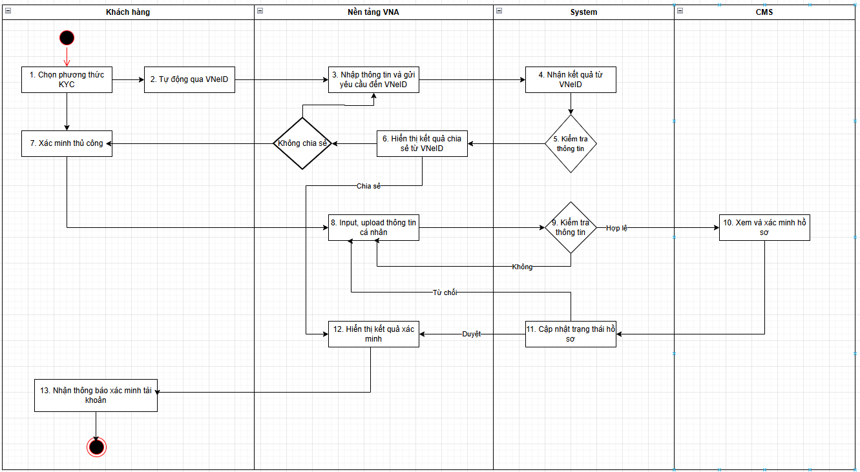
Xác minh tài khoản
Phân hệ - Tài sản khác
Workflow

Kịch bản demo
STT | Chức năng | Bước thực hiện | Role | Input | Output | Thiết bị mobile/ web | Dữ liệu test | Kết quả nghiệm thu (Đạt/Không đạt) | Ghi chú
1 | Xác minh tài khoản cá nhân - tự động thông qua VNeID
 |  | Điển thông tin xác minh tài khoản | Khách hàng | - Thông tin Số CCCD, Sđt, email ... | - Gửi yêu cầu chia sẻ thông tin đến VNeID | web |  | None
 |  | Chia sẻ thông tin từ VNeID | Khách hàng | - Thông tin VNeID | Thành công: - Hiển thị thông tin cá nhân của user trên hệ thống - Xác minh tài khoản thành công, tài khoản của user đã được xác thực Thất bại: - Không lấy được thông tin cá nhân của user - Hiển thị option tiếp tục xác minh bằng VNeiD hoặc Xác minh thủ công | web |  | None
2 | Xác minh tài khoản cá nhân - thủ công
 |  | Điển thông tin xác minh tài khoản | Khách hàng | Xác minh - form | - Hệ thống lưu thông tin user đã submit - Hiển thị trạng thái là "Chờ xác thực" | web |  | None
 |  | Xem và xác minh hồ sơ của user | CMS | Duyệt | - Gửi thông báo/email cho user về việc tài khoản đã được xác minh thành công - Trạng thái tài khoản của user được đổi thành "Đã xác minh" | web |  | None
 |  | Xem và xác minh hồ sơ của user | CMS | Từ chối | - Gửi thông báo/email cho user về việc tài khoản đã bị từ chối - Trạng thái tài khoản của user được đổi thành "Chưa xác minh" | web |  | None
3 | Xác minh tài khoản doanh nghiệp - thủ công
 |  | Điển thông tin xác minh tài khoản | Khách hàng | Xác minh - form | - Hệ thống lưu thông tin user đã submit - Hiển thị trạng thái là "Chờ xác thực" | web |  | None
 |  | Xem và xác minh hồ sơ của user | CMS | Duyệt | - Gửi thông báo/email cho user về việc tài khoản đã được xác minh thành công - Trạng thái tài khoản của user được đổi thành "Đã xác minh" Duyệt đại diện - Doanh nghiệp giữ nguyên Duyệt doanh nghiệp - Nếu đại diện chưa được duyệt thì duyệt luôn đại diện. |  |  | None
 |  | Xem và xác minh hồ sơ của user | CMS | Từ chối | - Gửi thông báo/email cho user về việc tài khoản đã bị từ chối - Trạng thái tài khoản của user được đổi thành "Bị từ chối" Từ chối doanh nghiệp - đại diện giữ nguyên Từ chối đại diện - nếu doanh nghiệp đang được duyệt/đang chờ duyệt thì từ chối luôn doanh nghiệp | web |  | None

TSK-Quản lý tài sản đấu giá
Quản lý tài sản đấu giá
Phân hệ - Tài sản khác
Workflow: https://drive.google.com/file/d/1WrFD3WrT6zk3nxEfLKzJo_-93xCNiPSN/view?usp=drive_link
 | 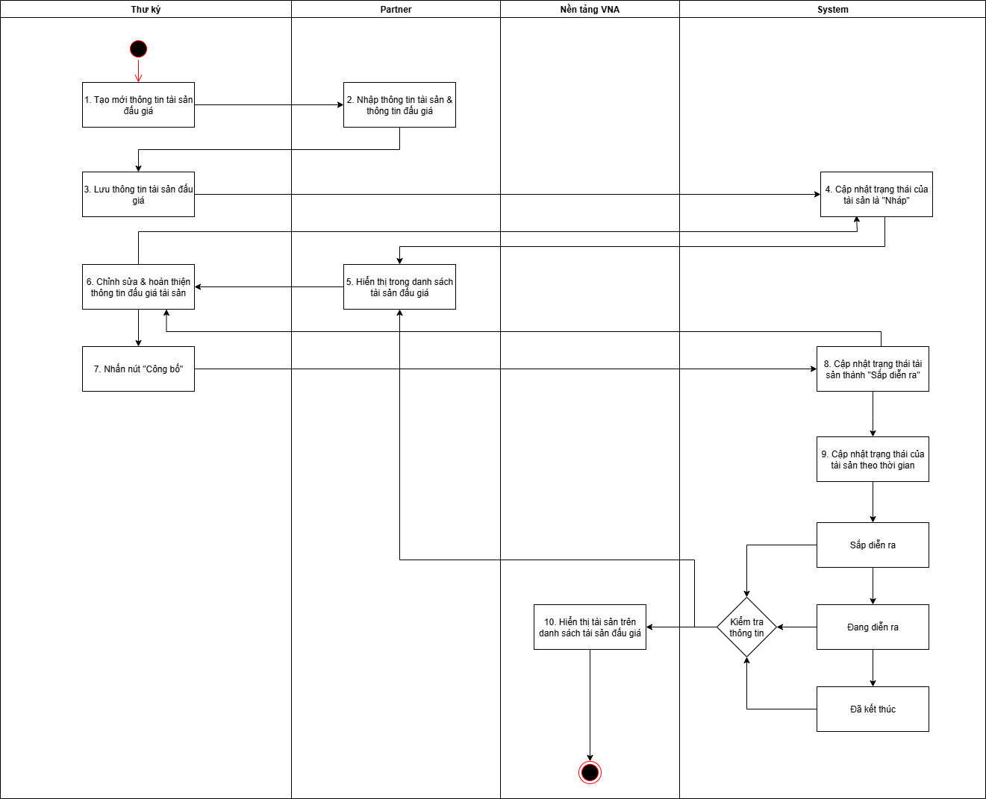

Kịch bản demo
STT | Chức năng | Bước thực hiện | Role | Input | Output | Thiết bị mobile/ web | Dữ liệu test | Kết quả nghiệm thu (Đạt/Không đạt) | Ghi chú
1 | Thêm | sửa | Xóa thông tin tài sản đấu giá
 |  | Điển thông tin tài sản và thông tin đấu giá | Partner | Thông tin - form | - Thông tin tài sản và thông tin đấu giá được lưu trên hệ thống - Tài sản được tạo thành công với trạng thái mặc định là Nháp - Tài sản không được hiển thị trên web đấu giá | web | TK Partner: 0367266064/ Abc@123z | None
 |  | Chỉnh sửa và hoàn thiện thông tin tài sản và thông tin đấu giá | Partner | Thông tin - form | - Thông tin chỉnh sửa được update thành công và lưu trên hệ thống - Trạng thái của tài sản vẫn là Nháp và không hiển thị trên web đấu giá | web |  | None
 |  | Xóa tài sản | Partner | Click button Xóa, confirm xóa tài sản | - Tài sản được xóa thành công - Không còn hiển thị trên danh sách tài sản | web |  | None
2 | Công bố tài sản đấu giá
 |  | Công bố tài sản | Partner | Click button Công bố, confirm công bố tài sản | - Tài sản được hiển thị trên web đấu giá - Trạng thái của tài sản là "Sắp diễn ra" - Hiển thị chính xác toàn bộ thông tin tài sản và thông tin đấu gía | web |  | None
 |  | Hủy công bố tài sản | Partner | Tài sản chưa diễn ra đấu giá có thể hủy công bố Click button Hủy công bố | - Trạng thái của tài sản được update về "Nháp" - Tài sản không còn hiển thị trên web đấu giá | web |  | None
3 | Sửa thông tin đấu giá của tài sản đã công bố
 |  | Chỉnh sửa thông tin tài sản | Partner | Tài sản chưa bắt đầu đấu giá có thể chỉnh sửa được thông tin | - Trạng thái của tài sản được update về "Nháp" - Tài sản không còn hiển thị trên web đấu giá | web |  | None
4 | Cập nhật trạng thái của tài sản theo thời gian
 |  | Tài sản "Sắp diễn ra" | System | Chưa hết thời gian đăng ký tham gia đấu giá tài sản | - Hệ thống sẽ cập nhật trạng thái của tài sản theo thời gian - Chưa đến thời gian đăng ký tham gia đấu giá tài sản thì tài sản sẽ có trạng thái là "Sắp diễn ra" - Hiển thị thời gian đếm ngược (đếm ngược về thời gian hết hạn đăng ký) - Khách hàng sẽ không thể đăng ký tham gia đấu giá nếu hết thời gian đăng ký - Khách hàng chỉ có thể đăng ký tham gia đấu giá tài sản trong thời gian đăng ký | web | mobile |  | None
 |  | Tài sản "Sắp diễn ra" | System | - Hết thời gian đăng ký tham gia đấu giá tài sản - Chưa đến thời gian bắt đầu trả giá | - Hệ thống sẽ cập nhật trạng thái của tài sản theo thời gian - Trong khoảng thời gian này thì tài sản vẫn sẽ có trạng thái là "Sắp diễn ra" - Hiển thị thời gian đếm ngược (đếm ngược về thời gian bắt đầu trả giá) - Khách hàng không thể đăng ký tham gia đấu giá | web | mobile |  | None
 |  | Tài sản "Đang diễn ra" | System | Đang trong thời gian trả giá, đấu giá tài sản | - Hệ thống sẽ cập nhật trạng thái của tài sản theo thời gian - Trong khoảng thời gian này thì tài sản sẽ có trạng thái là "Đang diễn ra" - Hiển thị thời gian đếm ngược (đếm ngược về thời gian kết thúc trả giá) - Khách hàng không thể đăng ký tham gia đấu giá được nữa | web | mobile |  | None
 |  | Tài sản "Đã kết thúc" | System | Tài sản đã đấu giá xong, kết thúc thời gian đấu giá của tài sản | - Hệ thống sẽ cập nhật trạng thái của tài sản về "Đã kết thúc" - Hiển thị thời gian kết thúc đấu giá của tài sản | web | mobile |  | None

TSK-Đăng ký tham gia đấu giá
Đăng ký tham gia đấu giá
Phân hệ - Tài sản khác
Workflow: https://drive.google.com/file/d/1P4H6PgbUMmT9DtSlFT515-Gmg9KkJPcG/view?usp=sharing
 | 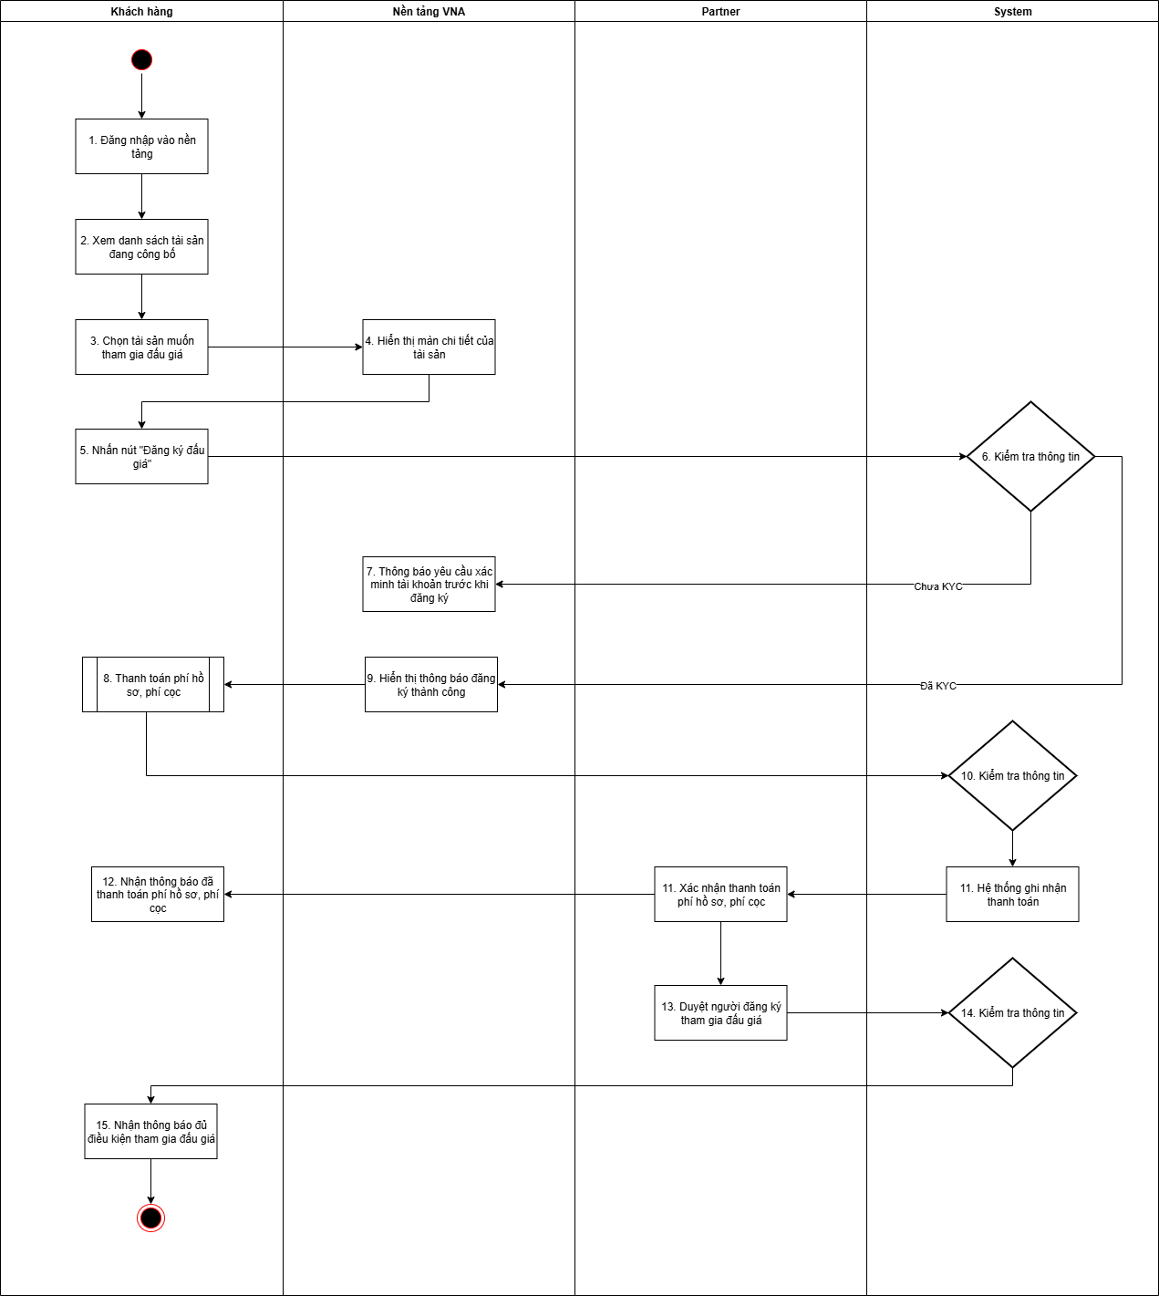

Kịch bản demo
STT | Chức năng | Bước thực hiện | Role | Input | Output | Thiết bị mobile/ web | Dữ liệu test | Kết quả nghiệm thu (Đạt/Không đạt) | Ghi chú
1 | Xem thông tin chi tiết của tài sản đấu giá
 |  | Đăng nhập vào web đấu giá và đi đến danh sách tài sản đấu giá | Khách hàng | Danh sách tài sản đấu giá công bố | - Hiển thị trang danh sách các tài sản đấu giá của hệ thống - Tìm kiếm tài sản muốn đấu bằng cách search hoặc filter | web | mobile | app | Tài khoản KHDN - 0100231226/ Abc@1234 Tài khoản KHCN - 0969869746/ Abc@1234 | None
 |  | Xem chi tiết một tài sản "Sắp diễn ra" | Khách hàng | Tài sản đấu giá "Sắp diễn ra" | - Hệ thống hiển thị đầy đủ thông tin tài sản và thông tin đấu giá của tài sản - Hiển thị trạng thái đăng ký đối với tài sản đó + Button Đăng ký đấu giá sẽ active nếu thời gian đăng ký vẫn còn và khách hàng chưa đăng ký đấu giá tài sản đó + Button Đăng ký đấu giá sẽ disable khi thời gian đăng ký đã hết hoặc chưa đến thời gian đăng ký | web | mobile | app |  | None
 |  | Xem chi tiết một tài sản "Đang diễn ra" | Khách hàng | Tài sản đấu giá "Đang diễn ra" | - Hệ thống hiển thị đầy đủ thông tin tài sản và thông tin đấu giá của tài sản - Hiển thị trạng thái đăng ký đối với tài sản đó - Khách hàng không thể đăng ký đối với tài sản đang diễn ra - Khách hàng không thể vào phòng đấu giá tài sản khi chưa đăng ký tài sản và được phê duyệt | web | mobile | app |  | None
 |  | Xem chi tiết một tài sản "Đã kết thúc" | Khách hàng | Tài sản đấu giá "Đã kết thúc" | - Hệ thống hiển thị đầy đủ thông tin tài sản và thông tin đấu giá của tài sản - Khách hàng không thể đăng ký đối với tài sản đã kết thúc | web | mobile | app |  | None
2 | Đăng ký tham gia đấu giá tài sản
 |  | - Chọn tài sản muốn tham gia đấu giá - Click button Đăng ký đấu giá | Khách hàng | Tài sản đấu giá | - Hệ thống kiểm tra thông tin của khách hàng đã KYC hay chưa + Chưa KYC: đăng ký không thành công, hiển thị thông báo KH cần xác minh tài khoản + Đã KYC: Đăng ký thành công, hệ thống gửi thông báo đăng ký tham gia đấu giá thành công - Hiển thị ghi chú nhắc nhở khách hàng nộp phí hồ sơ và cọc - Click vào ghi chú sẽ điều hướng khách hàng đến Giỏ hàng để thanh toán | web | mobile | app |  | None
3 | Thanh toán phí hồ sơ, phí cọc
 |  | - Thanh toán phí - Khách hàng click vào button Thanh toán | Khách hàng | Mã qr code | - Button thanh toán chỉ active khi đang trong khoảng thời gian thanh toán - Hiển thị mã qr code kèm thông tin về tài khoản nhận tiền - Thanh toán thành công: + Thông báo thanh toán thành công, cập nhật trạng thái thanh toán - Thanh toán thất bại: + Hiển thị thông báo thanh toán không thành công, trạng thái thanh toán không được cập nhật - Button thanh toán bị disable khi chưa đến hoặc đã quá thời gian thanh toán | web | mobile | app |  | None
4 | Xác nhận thanh toán và Duyệt đăng ký tham gia đấu giá
 |  | Xác nhận thanh toán phí hồ sơ, phí cọc | Partner | Xác nhận | - Hệ thống lấy được thông tin số tiền đã thanh toán của khách hàng và hiển thị trên giao diện partner - Gửi thông báo/mail xác nhận đã thanh toán phí - Trạng thái phí hồ sơ, phí cọc được update | web |  | None
 |  | Xác nhận thanh toán phí hồ sơ, phí cọc | Partner | Không xác nhận | - Hệ thống lấy được thông tin số tiền đã thanh toán của khách hàng và hiển thị trên giao diện partner - Trạng thái phí hồ sơ, phí cọc không được update | web |  | None
 |  | Duyệt đăng ký tham gia đấu giá | Partner | Xác nhận | - Gửi thông báo/ email cho khách hàng thông báo đã đủ điều kiện tham gia đấu giá - Khác hàng chờ đến khi thời gian bắt đầu trả giá để vào phòng đấu và trả giá | web |  | None
 |  | Duyệt đăng ký tham gia đấu giá | Partner | Không xác nhận | - Khách hàng không thể vào phòng đấu khi đến thời gian bắt đầu trả giá | web |  | None
5 | Xuất các file danh sách để gửi cho Chủ tài sản
 |  | Danh sách KH mua hồ sơ | Partner | Danh sách | - Hệ thống sẽ xuất ra danh sách những KH mua hồ sơ khi thời gian đăng ký tham gia đấu giá kết thúc | web |  | None
 |  | Danh sách KH đủ điều kiện | Partner | Danh sách | - Hệ thống sẽ xuất ra danh sách những KH đủ điều kiện khi thời gian đăng ký tham gia đấu giá kết thúc | web |  | None
 |  | Danh sách KH không đủ điều kiện | Partner | Danh sách | - Hệ thống sẽ xuất ra danh sách những KH không đủ điều kiện khi thời gian đăng ký tham gia đấu giá kết thúc | web |  | None

